상품제안서
투포켓화일(날개형) | 상품코드: S04455

 |  |  |  |  |  |  | 02-713-8555 | www.synergygift.co.kr
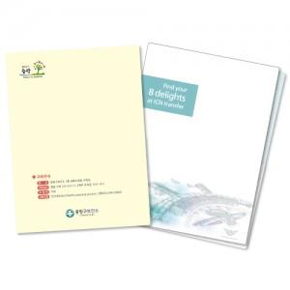

【상세/제작정보】 | <p><span style="background-color: rgb(255, 255, 255); font-family: dotum; font-size: 13px;">※ 명함꽂이 : 60원 추가됩니다.</span>​</p>

【인쇄/포장옵션】 | 풀칼라 / 포장불가능

【공급단가】 | 수량 | 500~ | 1,000~ | 3,000~ | 5,000~ | 10,000~
*VAT별도 | 0.4T 유백색 | 1,190원 | 830원 | 650원 | 540원 | 510원
 | 0.4T 연유백 | 1,220원 | 860원 | 670원 | 570원 | 530원
 | 0.6T 유백색 | 1,300원 | 930원 | 740원 | 630원 | 600원
 | 0.6T 반투명 | 1,370원 | 1,000원 | 810원 | 630원 | 600원

【상품 URL】 | https://www.synergygift.co.kr:443/src/goods_detail.php?gdno=18212

